상품제안서
70매 샤르망쥬물티슈(55gsm엠보) | 상품코드: F05019

 |  |  |  |  |  |  | 02-412-0044 | www.easy1.co.kr
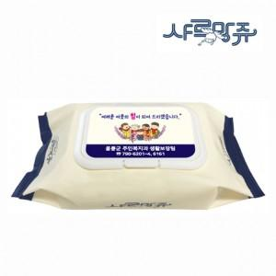

【상세/제작정보】 | 아기부터 어른까지 온가족 물티슈!

【인쇄/포장옵션】 | 스티커 / 포장불가능

【공급단가】 | 수량 | 1,000~ | 2,000~ | 3,000~ | 5,000~ | 10,000~
*VAT별도 | 단가 | 1,530원 | 1,480원 | 1,410원 | 1,470원 | 1,320원

【상품 URL】 | https://dev.easy1.co.kr:443/src/goods_detail.php?gdno=5019

